开源项目学习点
项目 | 大体框架描述 | 项目特点,阅读注意 | 模块 | 实现 | 理解 | 备注
仿淘宝 |  |  | "我的淘宝"页面布局设计
vue2-elm-master | ele前端 |  |  | PC端:界面不适配;打包成apk:缺少引导页 |  | ele前端页面,
vue2-manage-master | ele后台后端
node-elm-master | ele后台 | 界面不错,业务逻辑参考 |  |  |  | ele node后台
Vue项目源码阅读方法 | 入口文件:数据交互,结合文档进行函数分析,尝试修改调用
WeiXinRecorder |  |  | 录制清晰度
 |  |  | 长按录制
 |  |  | 闪光灯
 |  |  | 录制后编辑预览

honglou-master | 根据文件/文件夹/目录名,以及类属关系,可用工具分析出层次结构,大体类,接口的设计 |  | 多种视频页面布局及播放页面设计
 |  |  | 单例模式 | Google to json->Bean
 |  |  | EventBus框架
 |  |  | 软件手动升级

okhttp |  |  | 图片视频上传下载
 |  |  | 断点

GiftRainPractice |  |  |  | 完善中奖率和奖品实现,中了一个后退出 |  | 打包成一个模块给电商活动使用

GangeRecyclerview |  |  | 关联滑动 |  |  | 用在电商app分类页

shopcartview |  |  |  |  | 打包成独立模块复用,新项目引入需重新编译

 |  |  |  | 传递产品ID等信息,点击加入购物车，将数据添加进一个arraylist 进入购物车的时候，进行notifydatachanged

ExpandListview |  |  |  | 首页分类缩放选项 |  | https://blog.csdn.net/hehaiminginadth/article/details/48294203
 |  |  |  | 购物车店铺产品展开

购物车及侧滑删除 |  |  |  | https://blog.csdn.net/dream_caoyun/article/details/79197633

事件分发 |  |  |  | https://blog.csdn.net/dream_caoyun/article/details/78863818 |  |  | 手势识别https://www.cnblogs.com/popfisher/p/6063835.html
 |  |  |  |  |  |  | 人脸识别

Glide |  |  |  |  |  | 图片请求框架
Retrofit |  |  |  |  | 与OKHttp区别,Grank项目,上传下载模块 | 网络框架

all_shop | core:webView跨平台,登录,复用底部组件,代理Activity,网络请求封装,照片处理,加载进度条,扫码模块,其它小工具,微信开放 | 代码精练,文件较多,设计适度(类偏多) | 问题 | gogs搭建，mysql数据库修改密码
(Latte项目名,Delegate接口 | ec:数据库操作,业务逻辑页面模块, |  |  | fragment | E/RecyclerView: No adapter attached; skipping layout | 数据加载不成功
 | ui:各部分界面,组件布局细节 |  |  | 单例模式
 | compiler:用于解决微信中间类 |  |  | 接口设计的优势
 | annotations:注解 |  |  | 自定义View
 | example：app配置,一键分享等功能类
 | 项目启动流程:滑动广告页(checkIsShowScroll(),定时器,整个页面未出现,Butter Knife 生成viewBinding启动页面);启动页面不对原因:RecycleView的数据源Url不对导致页面加载异常
 | recycleView setAdapter流程:onBindView里调用initData，delegate类里initPager->setAdapter

 |  |  | 总结 | 根视图内绑定buffKnife
 |  |  |  | 单Activity多Fragment设计
 |  |  |  | 动态权限判定
 |  |  |  | final等关键字的使用

饿了么订单创建例子 |  |  |  | https://openapi-doc.faas.ele.me/v2/api/order.html
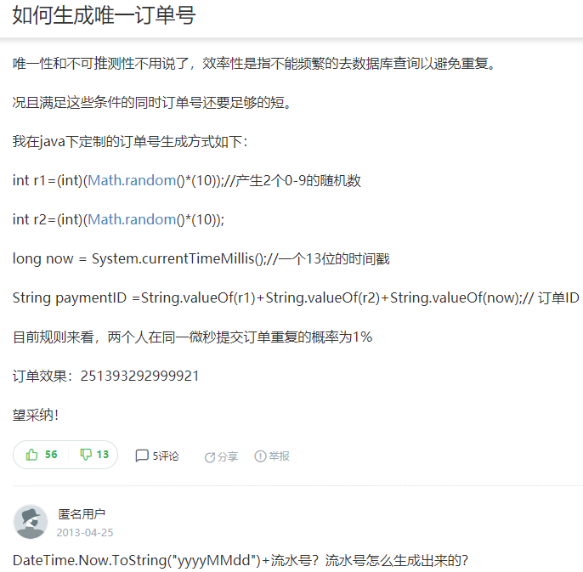

程序员的自我修养 |  |  |  |  |  | 读书笔记

工具类 | 数据处理:json

试题笔记
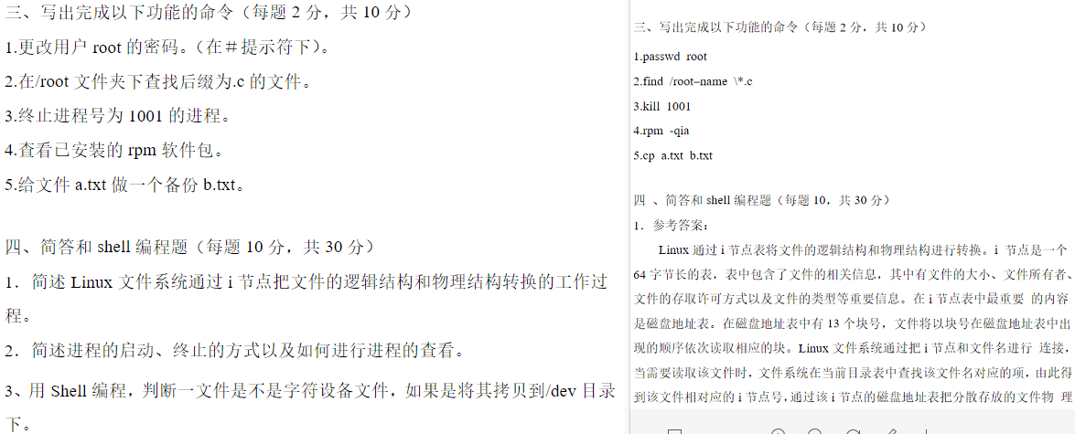
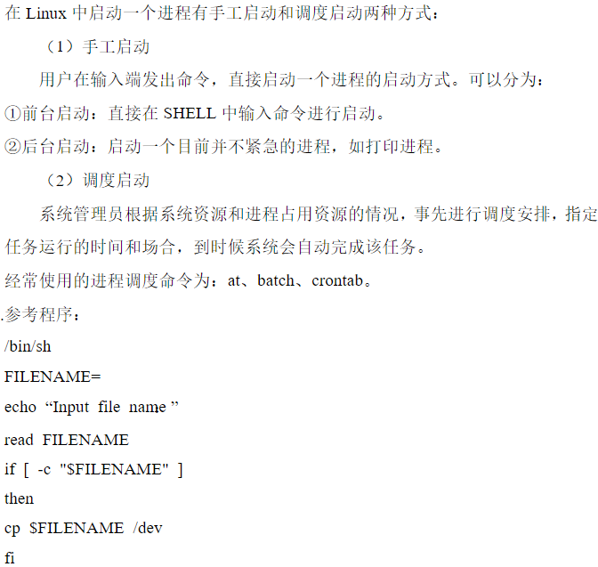
序号 | 题述 | 来源 | 题目类型 | 所属考点 | 实际应用 | 备注(疑难点)
1 |  | 周立功 | linux初级 |  |  | TGID(Thread Group ID 线程组 ID号),PGID(Process Group ID 进程组 ID号),SID(Session ID 会话ID),
2 |  | 周立功 | C/C++基础
3 |  | 周立功 | 通信协议
4 | pthread_mutex semaphore区别 | 周立功 | 线/进程 |  |  | 锁是服务于共享资源的；而semaphore是服务于多个线程间的执行的逻辑顺序的,https://blog.csdn.net/x1005252070/article/details/80938624
5 |  | 周立功 | 网络通信
6 |  | 周立功 | 算法
7 |  | 周立功 | 项目管理
8 |  | 周立功 | 数学与逻辑
9 | 什么叫原子上下文,内核哪些情形属于 | 周立功 | linux初级 |  |  | 中断上下文不属于任何进程，它与current没有任何关系（尽管此时current指向被中断的进程），所以中断上下文一旦睡眠或者放弃CPU，将无法被唤醒。所以也叫原子上下文（atomic context）
10 | 内核HZ值: | 周立功 | linux初级 |  |  | 时钟中断由系统定时硬件以周期性的间隔产生，这个间隔由内核根据 HZ 值来设定，HZ 是一个体系依赖的值，在 <linux/param.h>中定义或该文件包含的某个子平台相关文件中。作为通用的规则，即便如果知道 HZ 的值，在编程时应当不依赖这个特定值，而始终使用HZ。对于当前版本，我们应完全信任内核开发者，他们已经选择了最适合的HZ值，最好保持 HZ 的默认值,https://blog.csdn.net/hzrandd/article/details/10850043
11 | 主次设备号 | 周立功 | linux初级
12 | 内核export_symbol和export_symbol_gpl宏作用 | 周立功 | linux初级 |  |  | https://blog.csdn.net/wangweiqiang1325/article/details/51569473
13 | linux常用命令 | 周立功 | linux初级 |  |  | 实战中养成习惯,常用查询http://man.linuxde.net/,http://linux.51yip.com/
14 |  |  | 内核驱动
15
16
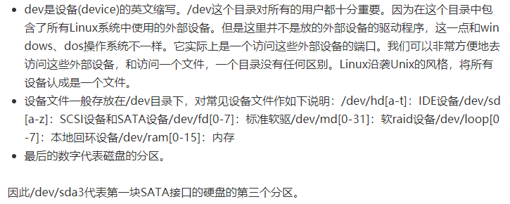
17
18
19
20
21
22
23
24
25
26
27
28
29
30
31
32
33
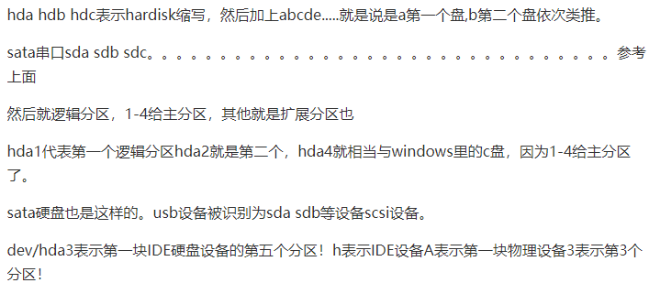
34
35
36
37
38

 |  |  |  |  |  | 内核分为进程管理系统、内存管理、. I/O管理系统和文件管理等四个子系统
 |  |  |  |  |  | 安装Linux系统对硬盘分区时，必须有两种分区类型：文件系统分区和交换分区
 |  |  |  |  |  | vi编辑器具有两种工作模式：命令模式和输入模式
 |  |  |  |  |  | DNS实际上是分布在internet上的主机信息的数据库，其作用是实现IP地址和主机名之间的转换

